Caractéristiques
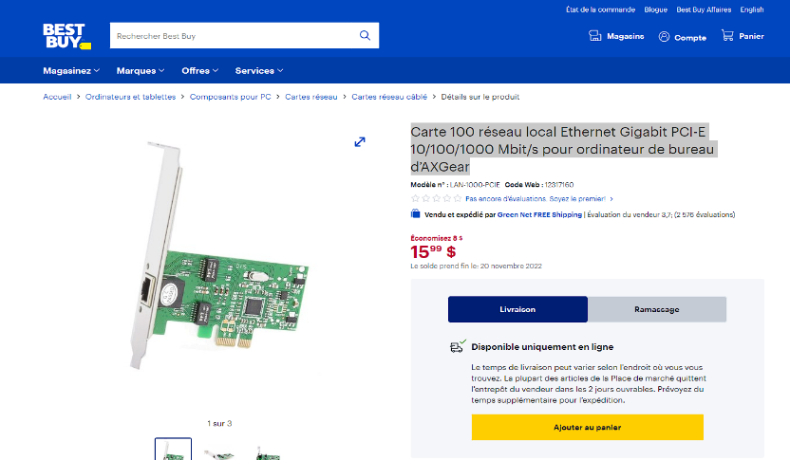
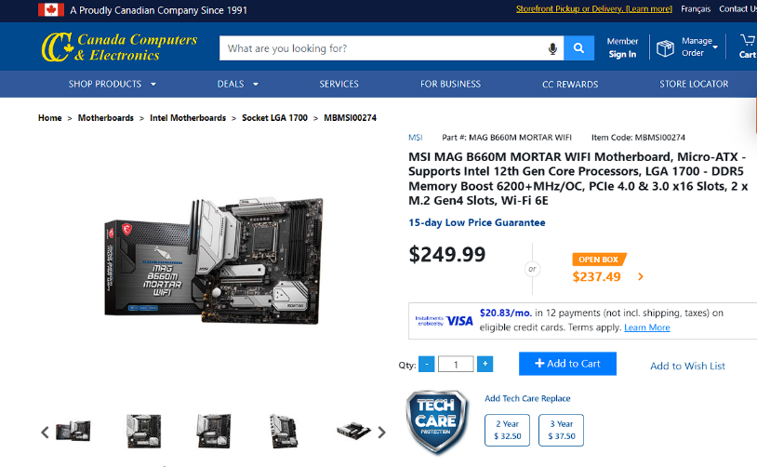
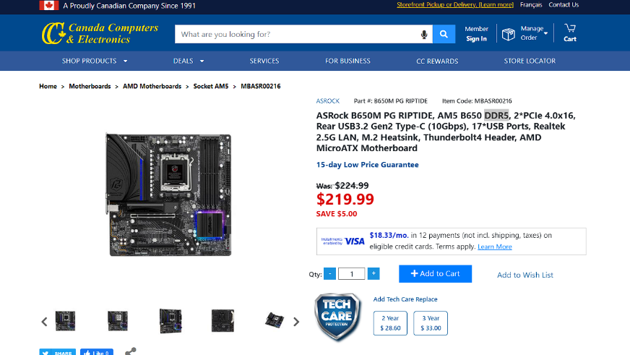
Pièce | Caractéristique | Artistes | Programmeurs
Carte-mère | Modèle | MSI MAG B660M MORTAR WIFI DDR5 | ASRock B650M PG RIPTIDE DDR5
 | Facteur de forme | Micro-ATX | Micro-ATX
 | Qtité max DRAM | 128 GB | 128GB
 | # de fentes DRAM | 4 | 4
 | Socket CPU | LGA-1700 | AM5 ou LGA-1718
 | Contrôleur (chipset) | B660 | B650
 | Marque BIOS | MSI | ASRock
 | Wifi intégré? | Oui | Oui
 | Ethernet intégré? | Oui | Oui
DRAM | Modèle | 2xG.SKILL Ripjaws S5 Series 32GB (2 x 16GB) 288-Pin PC RAM DDR5 6000 (PC5 48000) Desktop Memory Model F5-6000J3636F16GX2-RS5K | CORSAIR Vengeance 32GB (2x16GB) DDR5 5200MT/s C40 Black 1.25V Desktop Memory Kit (CMK32GX5M2B5200C40) | 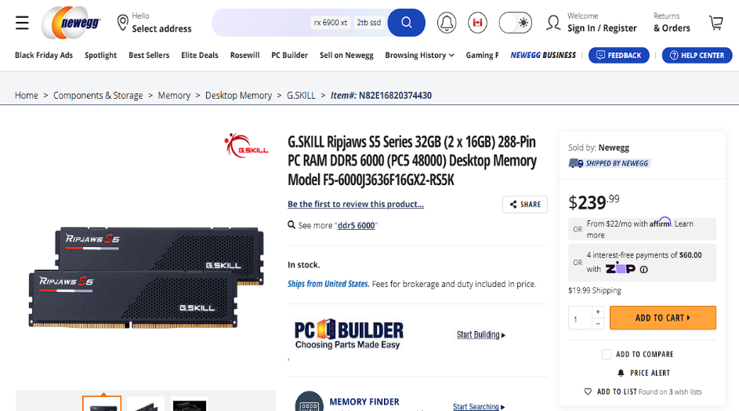 | 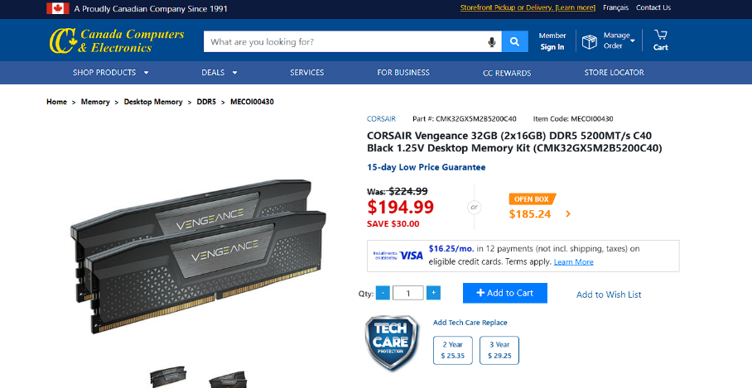
 | Nom du module | DDR5 | DDR5
 | Nb de barrettes | 4 | 2
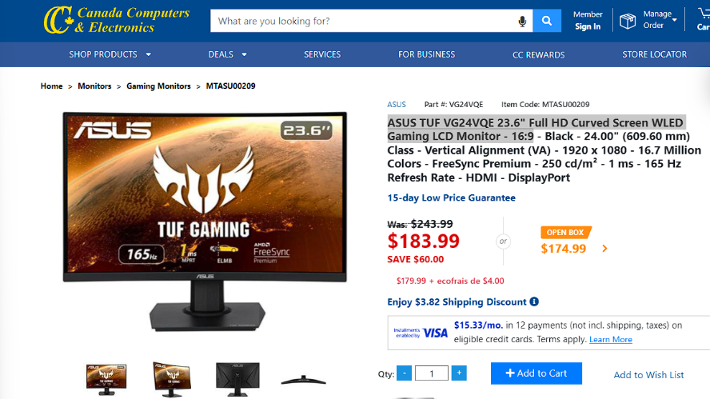
 | Quantité totale | 64 GB | 32 GB
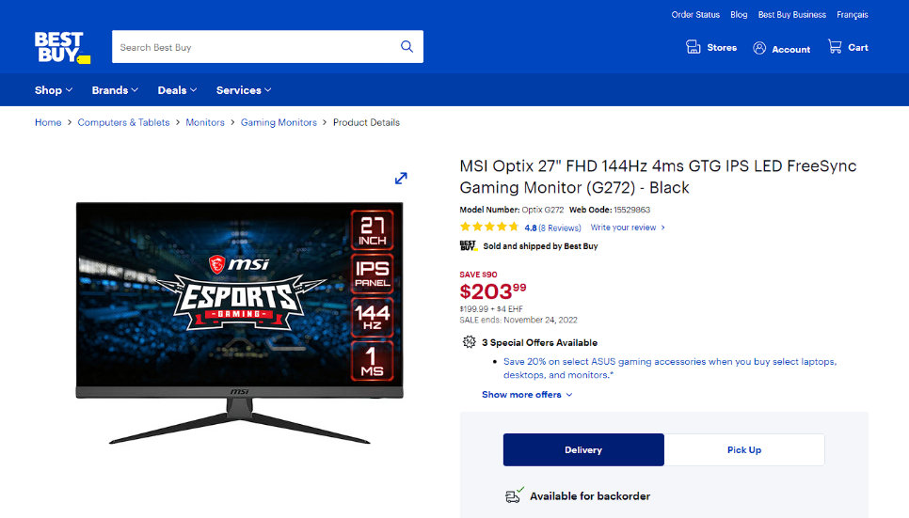
Écran | Modèle | ASUS TUF VG24VQE 23.6" Full HD Curved Screen WLED Gaming LCD Monitor - 16:9 | 2xMSI Optix 27" FHD 144Hz 4ms GTG IPS LED FreeSync Gaming Monitor (G272) - Black
 | Résolution | 1920 x 1080p | 1920x1080p
 | Profondeur | 3000 à 1 | 1000 à 1
 | Luminosité | 250cd/m2 | 250cd/m2
 | Connecteur | HDMI et DisplayPort | HDMI et DisplayPort
CPU | Modèle | Intel Core i5-12600KF | AMD Ryzen 7 7700X
 | # de coeurs | 10 coeurs | 8 coeurs
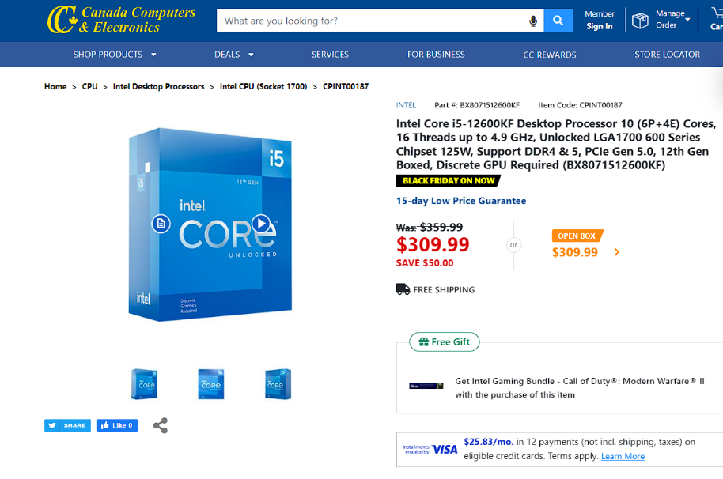
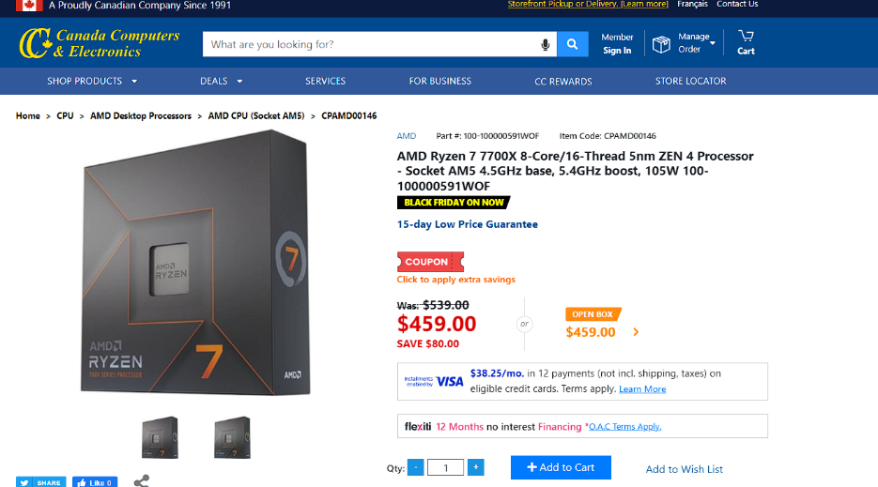
 | Fréquence | 3.70 GHz Base et 4.90 GHz Boost | 4.5GHz Base et 5.4GHz Boost
 | Cache L1 + L2 | L1 = 20MB L2 = 9.5MB | L1 = 512Ko L2 = 8MB
 | GPU intégré | Non | Oui
 | Jeu instruction | Intel® SSE4.1, Intel® SSE4.2, Intel® AVX2 | Non disponible
Disque dur | Modèle | Crucial P2 - CT500P2SSD8 | SAMSUNG 980 Pro 1TB M.2 NVMe PCIe 4.0 Solid State Drive
 | Type (SSD, rotatif...) | M.2 SSD | 2xM.2 SSD
 | Capacité | 500 GB | 1TB
 | Vitesse rotation | 2400Mo/s Reads 1900 Mo/s Writes | 7000Mo/s Reads 5000Mo/s Writes
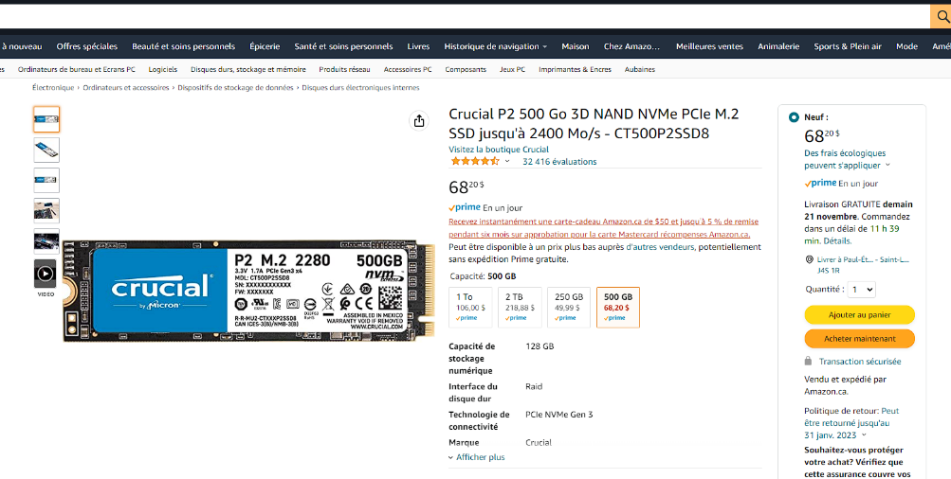
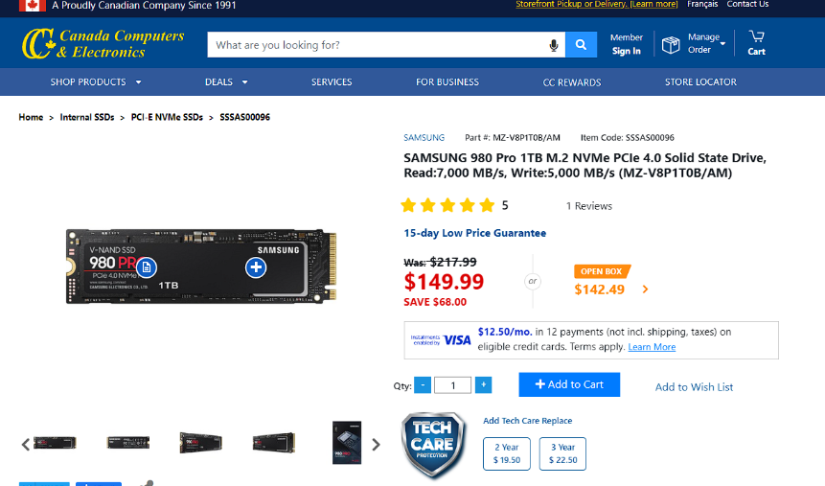
Graphique | Modèle | ZOTAC GAMING GeForce RTX 3090 Trinity OC | SAPPHIRE NITRO + AMD Radeon RX 6600 XT GAMING
 | Qtité mémoire | 24 GB GDDR6X | 8 GB GDDR6
 | Types conn. Écran | HDMI et DisplayPort | HDMI et DisplayPort
 | Résolution et profondeur | Jusqu'à 8K et 24bit colors | Jusqu'à 4k et 24bit colors
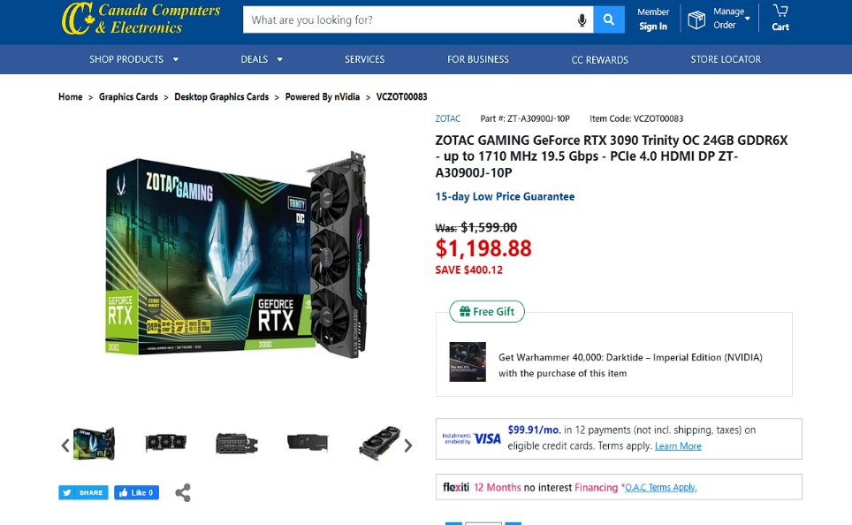
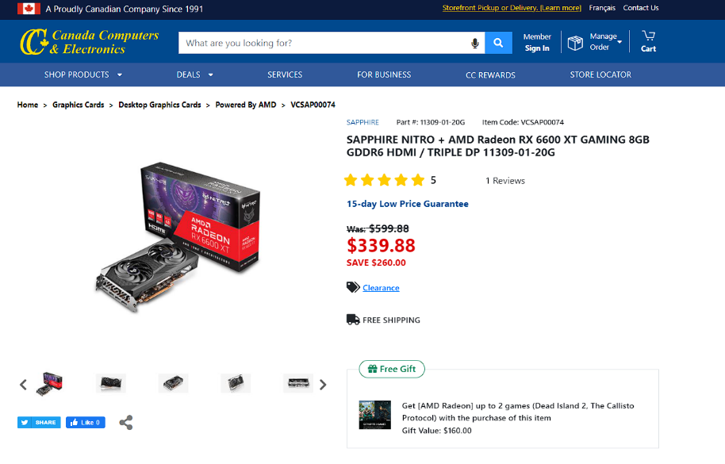
Réseau | Modèle | Inclut dans la carte-mère | Inclut dans la carte mère et Carte 100 réseau local Ethernet Gigabit PCI-E 10/100/1000 Mbit/s pour ordinateur de bureau d’AXGear
 | Ethernet? | Oui | Oui
 | Wifi? | Oui | Oui
 | Taux de transfert | 2.5 GBs Lan | 2.5 GBs et 1.0 GBs Lan

